圆柱电池极片长度估算器
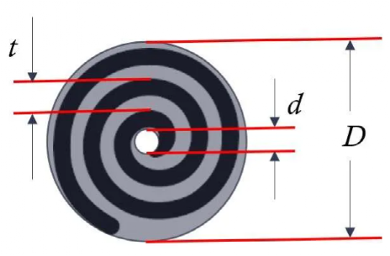
输入参数 |  | 0 | 0
电池型号 | 4680 |  |  | 常见电池型号 | 直径 | 高度 |  | 电芯数据验证与修正 |  |  |  |  | 计算方法
直径 | 46 | mm | 计算栏 | 10400 | 10 | 40 |  |  | Model S-18650 | Model 3-21700 | Model Y-4680
高度 | 80 | mm | 计算栏 | 14500 | 14 | 50 |  | 电芯直径 | 18 | 21 | 46
 |  |  |  | 16340 | 16 | 34 |  | 电芯高度 | 65 | 70 | 80
壳体尺寸 |  |  |  | 18650 | 18 | 65 |  | 壳体厚度 | 0.15 | 0.15 | 0.4
壳厚 | 0.4 | mm | 输入栏 | 20700 | 20 | 70 |  | 内径预留 | 0.5 | 0.8 | 1.6 | 调节参数
锂想生活mikoWoo
内径预留 | 1.6 | mm | 调节参数 | 21700 | 21 | 70 |  | 卷芯直径 | 17.1 | 19.9 | 43.6=>44.5
锂想生活mikoWoo
卷芯直径 | 43.6 | mm | 计算栏 | 26650 | 26 | 65 |  | 卷针直径 | 4 | 5 | 5
 |  |  |  | 32650 | 32 | 65 |  | 正极厚度 | 140 | 175 | 174
卷芯设计 |  |  |  | 4680 | 46 | 80 |  | 负极厚度 | 180 | 147 | 262
卷针直径 | 5 | mm | 输入栏 | 4690 | 46 | 90 |  | 隔膜厚度 | 15 | 15 | 15
正极厚度 | 174 | μm | 输入栏 | 4695 | 46 | 95 |  | 正极长度 | 656 | 865 | 3267
负极厚度 | 262 | μm | 输入栏 | 46120 | 46 | 120 |  | 负极长度 | 710 | 927 | 3404
隔膜厚度 | 15 | μm | 输入栏 | 自定义 | 0 | 0 |  | 隔膜长度 | 816 | 1052 | 3641

隔膜先卷n1 | 2 | 圈 | 输入栏
负极后卷绕m | 1 | 圈 | 输入栏 |  |  |  |  | 内部空间直径 | 17.7 | 20.7 | 45.2
隔膜后卷绕n2 | 1.5 | 圈 | 输入栏 |  |  |  |  | 直径利用率 | 97.2% | 96.1% | 96.5%
 |  |  |  |  |  |  |  | 内径预留 | 0.50 | 0.81 | 1.58
计算结果
正极长度 | 3267 | mm | 计算栏 |  |  | 操作步骤 | 1、输入电池型号，可下拉选择常见型号。也可自定义，此时电池型号右侧填入电芯直径和高度；
负极长度 | 3404 | mm | 计算栏 |  |  |  | 2、输入壳厚和内径预留值。内径预留值为调节参数，该值越大说明空间利用率越低；
隔膜长度 | 3641 | mm | 计算栏 |  |  |  | 3、输入卷绕卷针直径、正负极和隔膜厚度，隔膜和负极先后卷绕圈数，自动计算。

备注 | 1、卷绕开始，隔膜先卷绕n1圈
 | 2、负极先卷绕几mm后正极开始卷绕，该值忽略
 | 3、正负极同时卷绕结束后，负极再卷绕m（m>1）圈
 | 4、负极卷绕结束后，隔膜再卷绕n2圈

